行政事業レビューシート
 |  |  |  |  |  |  |  |  |  |  |  |  | 事業番号 |  |  |  | 2022 |  |  |  | - | 防衛 |  |  | - | 21 |  | - | 0080
令和4年度行政事業レビューシート |  |  |  |  |  |  |  |  |  |  |  |  |  |  |  |  |  |  |  |  | （ | 防衛省 |  |  |  |  |  |  |  |  |  | ）
事業名 |  |  | イージス戦闘システムに関わる国内整備態勢の整備 |  |  |  |  |  |  |  |  |  |  | 担当部局庁 |  |  |  | 防衛装備庁 |  |  |  |  |  |  |  |  | 作成責任者
事業開始年度 |  |  | 平成元年度 |  |  |  |  | 事業終了 （予定）年度 |  | 終了予定なし |  |  |  | 担当課室 |  |  |  | 事業監理官（艦船担当） |  |  |  |  |  |  |  |  | 事業監理官 西村 浩二
会計区分 |  |  | 一般会計
根拠法令 （具体的な 条項も記載） |  |  | 防衛省設置法第四条第一項第十三号 |  |  |  |  |  |  |  |  |  |  | 関係する 計画、通知等 |  |  |  | 平成３１年度以降に係る防衛計画の大綱、中期防衛力整備計画（平成３１年度～平成３５年度）（平成３０年１２月１８日国家安全保障会議決定及び閣議決定）
主要政策・施策 |  |  | 宇宙開発利用 |  |  |  |  |  |  |  |  |  |  | 主要経費 |  |  |  | 防衛関係
事業の目的 （目指す姿を簡潔に。3行程度以内） |  |  | ＦＭＳ（米国有償軍事援助）によりイージス装置等に関わる技術情報を入手し、国内主導の後方支援態勢を充実させることにより、イージス装置等の機能維持及び即応性を高めることができることから、イージス戦闘システム等に関わる国内整備態勢を整備する必要がある。
事業概要 （5行程度以内。別添可） |  |  | 護衛艦搭載のイージス戦闘システム等を国内で維持整備するうえで必要な米軍情報を元に不具合情報の収集、整備、取扱説明書等の内容変更等及び器材の整備計画に関する支援を実施する。
実施方法 |  |  | 直接実施
予算額・ 執行額 （単位:百万円） |  |  |  |  |  |  |  |  | 令和元年度 |  |  | 令和2年度 |  |  |  |  | 令和3年度 |  |  |  |  |  | 令和4年度 |  |  |  |  | 令和5年度要求
 |  |  | 予算の状況 |  | 当初予算 |  |  |  | 802 |  |  | 828 |  |  |  |  | 601 |  |  |  |  |  | 773 |  |  |  |  | 814
 |  |  |  |  | 補正予算 |  |  |  | - |  |  | - |  |  |  |  | - |  |  |  |  |  | -
 |  |  |  |  | 前年度から繰越し |  |  |  | - |  |  | - |  |  |  |  | - |  |  |  |  |  | - |  |  |  |  | -
 |  |  |  |  | 翌年度へ繰越し |  |  |  | - |  |  | - |  |  |  |  | - |  |  |  |  |  | -
 |  |  |  |  | 予備費等 |  |  |  | - |  |  | - |  |  |  |  | - |  |  |  |  |  | -
 |  |  |  |  | 計 |  |  |  | 802 |  |  | 828 |  |  |  |  | 601 |  |  |  |  |  | 773 |  |  |  |  | 814
 |  |  | 執行額 |  |  |  |  |  | 774 |  |  | 756 |  |  |  |  | 537
 |  |  | 執行率（％） |  |  |  |  |  | 97% |  |  | 91% |  |  |  |  | 89%
 |  |  | 当初予算＋補正予算に対する執行額の割合（％） |  |  |  |  |  | 97% |  |  | 91% |  |  |  |  | 89%
令和4・5年度 予算内訳 （単位：百万円） |  |  | 歳出予算目 |  |  |  |  |  | 令和4年度当初予算 |  |  | 令和5年度要求 |  |  |  |  | 主な増減理由
 |  |  | 艦船修理費 |  |  |  |  |  | 773 |  |  | 814 |  |  |  |  | イージス艦の隻数増加に伴い、プログラム管理支援、国内技術支援に関する下記の項目について所要が増加しているため、現状に合わせ必要な後方支援を追加要望するものである。 ・コンピュータープログラムのインストールに係る支援人数追加 ・技術連絡文書の管理支援回数の追加 ・ハードウェアの改造・換装に伴うソフトウェア・プログラムへの影響検討を追加 ・イージス艦の状態に応じ、定年検で実施する工事の優先度についてワークパッケージの作成支援を追加 ・機器の改善要望に対し、プロトタイプの設計及び検証を行う。 ・国内で入手可能な代替品の調査、評価、選定を実施し、製造中止部品の代替品検討を行う。
 |  |  | - |  |  |  |  |  | - |  |  | -
 |  |  | - |  |  |  |  |  | - |  |  | -
 |  |  | - |  |  |  |  |  | - |  |  | -
 |  |  | - |  |  |  |  |  | - |  |  | -
 |  |  | - |  |  |  |  |  | - |  |  | -
 |  |  | 計 |  |  |  |  |  | 773 |  |  | 814
活動内容 （アクティビティ） |  |  | 当該事業は、海上自衛隊の部隊等に対し護衛艦搭載のイージス戦闘システム等を維持整備するうえで必要な機器の整備状況、不具合情報の収集、取扱説明書等の内容変更等及び器材の整備計画の作成・管理等の後方支援を実施し、必要な後方支援体制を確立するものである。
活動目標及び 活動実績 （アウトプット） |  |  | 活動目標 |  |  |  |  |  | 活動指標 |  |  |  |  |  | 単位 |  |  | 令和元年度 |  |  | 令和2年度 |  |  | 令和3年度 |  |  | 4年度 活動見込 |  |  | 5年度 活動見込
 |  |  | イージス艦等の定・年検等及びその他の整備業務の円滑な実施により不具合等の未然防止に寄与。これにより、イージス艦等の即応性を担保、任務遂行に貢献。 |  |  |  |  |  | イージス艦等の年次検査、定期検査等の対象隻数 |  |  |  |  | 活動実績 | 隻 |  |  | 6 |  |  | 7 |  |  | 8 |  |  | - |  |  | -
 |  |  |  |  |  |  |  |  |  |  |  |  |  | 当初見込み | 隻 |  |  | 6 |  |  | 7 |  |  | 8 |  |  | 8 |  |  | 8
単位当たり コスト |  |  | 算出根拠 |  |  |  |  |  |  |  |  |  |  |  | 単位 |  |  | 令和元年度 |  |  | 令和2年度 |  |  | 令和3年度 |  |  | 4年度活動見込
 |  |  | 執行額（百万円）（X)／対象隻数（隻）（Y) |  |  |  |  |  |  |  |  |  |  | 単位当たり コスト | 百万円/隻 |  |  | 130 |  |  | 108 |  |  | 67 |  |  | 97
 |  |  |  |  |  |  |  |  |  |  |  |  |  | 計算式 | Ｘ/Ｙ |  |  | 774/6 |  |  | 756/7 |  |  | 537/8 |  |  | 773/8
成果目標及び 成果実績 （アウトカム） |  |  | 定量的な成果目標 |  |  |  |  |  | 成果指標 |  |  |  |  |  | 単位 |  |  | 令和元年度 |  |  | 令和2年度 |  |  | 令和3年度 |  |  | 中間目標 |  |  | 目標最終年度
 |  |  |  |  |  |  |  |  |  |  |  |  |  |  |  |  |  |  |  |  |  |  |  |  |  |  | 4 |  | 年度 | - | 年度
 |  |  | イージス艦等の定・年検等及びその他の整備業務の円滑な実施により不具合等の未然防止に寄与。これにより、イージス艦等の即応性を担保、任務遂行に貢献。 |  |  |  |  |  | 事故件数の減少 (不具合等の未然防止が目標であるため、成果実績を数値化することは困難) |  |  |  |  | 成果実績 | 件 |  |  | 0 |  |  | 0 |  |  | 0 |  |  | - |  |  | -
 |  |  |  |  |  |  |  |  |  |  |  |  |  | 目標値 | 件 |  |  | - |  |  | - |  |  | - |  |  | 0 |  |  | -
 |  |  |  |  |  |  |  |  |  |  |  |  |  | 達成度 | ％ |  |  | 100 |  |  | 100 |  |  | 100 |  |  | - |  |  | -
根拠として用いた 統計・データ名 （出典） |  |  | 中期防衛力整備計画（平成２６年度～平成３０年度）（平成２５年１２月１７日国家安全保障会議決定及び閣議決定）

成果目標及び成果実績（アウトカム）欄についてさらに記載が必要な場合はチェックの上【別紙１】に記載 |  |  |  |  |  |  |  |  |  |  |  |  |  |  |  |  |  |  |  |  |  |  |  |  |  | チェック
政策評価、新経済・財政再生計画との関係 | 政策評価 | 政策 | Ⅰ－１ 我が国自身の防衛体制の強化（領域横断作戦に必要な能力の強化における優先事項）
 |  | 施策 | Ⅰ－１－（２） 従来の領域における能力の強化 |  |  |  |  |  |  |  |  | 政策評価書URL |  |  | https://www.mod.go.jp/j/approach/hyouka/seisaku/2021/pdf/R03_bunseki_02.pdf
 |  |  |  |  |  |  |  |  |  |  |  | 該当箇所 |  |  | １６ページ、１７ページ
 | 新経済・財政再生計画改革工程表 2021 | 取組事項 | 分野： |  |  | - |  |  |  |  | -
 |  |  | （新経済・財政再生計画改革工程表 2021）URL： |  |  |  |  |  |  |  | -
 |  |  | 該当箇所 |  |  |  |  |  |  |  | -
事業所管部局による点検・改善
 | 項 目 |  |  |  |  |  |  |  |  |  |  |  |  |  |  |  | 評 価 |  | 評価に関する説明
国費投入の必要性 | 事業の目的は国民や社会のニーズを的確に反映しているか。 |  |  |  |  |  |  |  |  |  |  |  |  |  |  |  | ○ |  | イージス装置等に係る技術情報は、近代化、性能改善、維持整備等の広範囲にわたり、これらの情報を海上自衛隊のイージス艦に適用させるためには、国内技術主導による詳細な分析検討について一元的な情報管理が必要であり、防衛省が実施すべき事業である。
 | 地方自治体、民間等に委ねることができない事業なのか。 |  |  |  |  |  |  |  |  |  |  |  |  |  |  |  | ○ |  | イージス戦闘システム等に関わる技術情報は、米海軍から防衛省に部分的に開示されているもので、防衛省が実施すべき事業である。
...
点検・改善結果 | 点検結果 |  | １ 必要性 イージス装置等に係る技術情報は、近代化、性能改善、維持整備等の広範囲にわたり、これらの情報を海上自衛隊のイージス護衛艦等に適用させるためには、国内技術主導による詳細な分析検討を一元的な情報の管理が必要である。 ２ 効率性 前年度契約実績及び作業効率の見直しによる工数低減を図り、適正な取得を継続する。 ３ 有効性 技術情報を取り込み、国内主導の後方支援態勢を充実させることにより、イージス装置等の機能維持及び向上並びに即応性を高めることができる。
平成25年度 |  | 0230
平成26年度 |  | 0196
平成27年度 |  | 0134
平成28年度 |  | 0010
平成29年度 |  | 0009
平成30年度 |  | 0008
令和元年度 |  | 防衛省 |  | - |  |  | 0006
令和2年度 |  | 防衛省 |  |  |  |  | 0081
令和3年度 |  | 2021 | 防衛 |  |  | 20 | 0077
資金の流れ （資金の受け取り先が何を行っているかについて補足する） （単位：百万円） |  |  | ※令和3年度実績を記入。執行実績がない新規事業、新規要求事業については現時点で予定やイメージを記入。
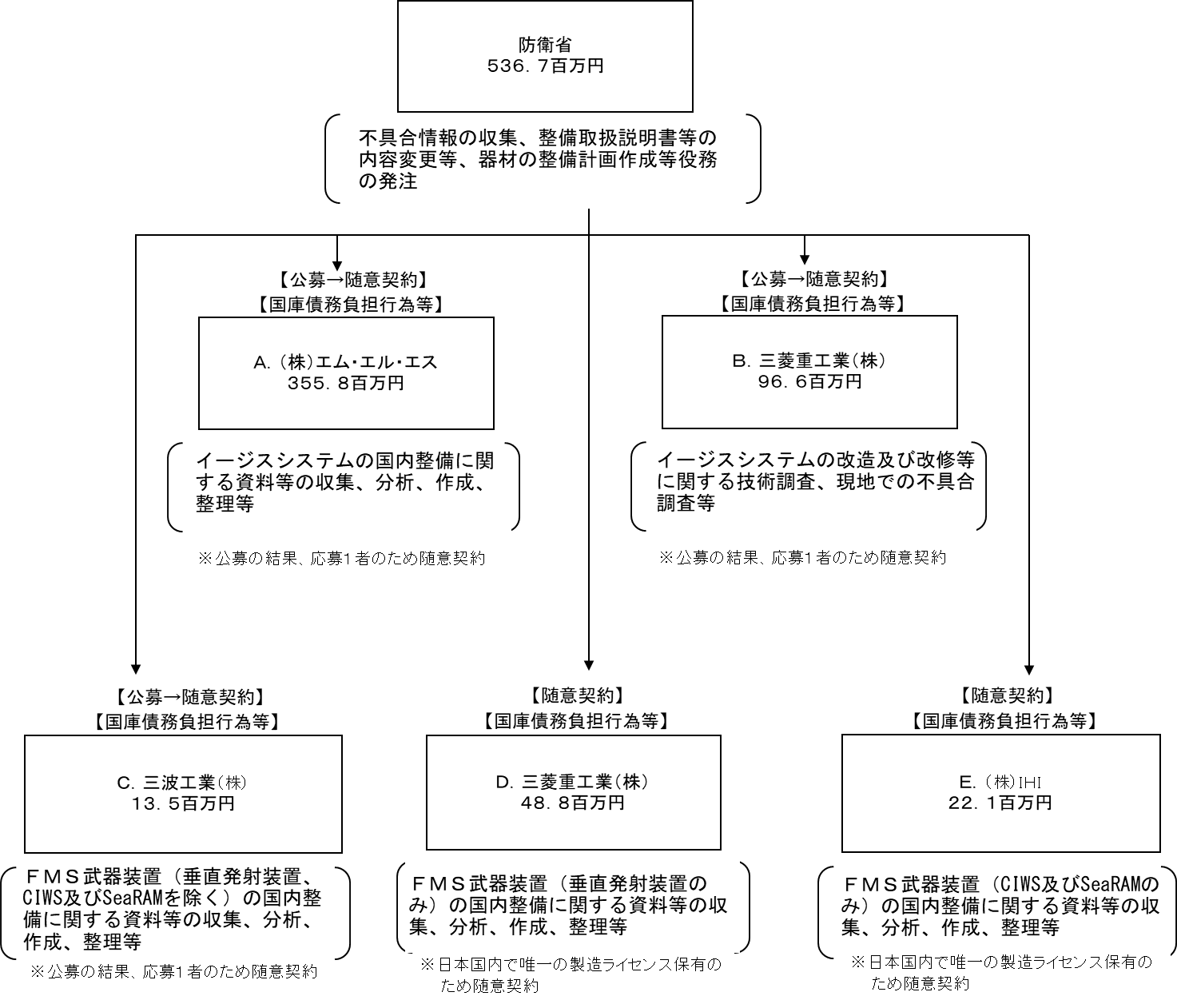

費目・使途 （「資金の流れ」においてブロックごとに最大の金額が支出されている者について記載する。費目と使途の双方で実情が分かるように記載） |  |  | A.株式会社エム・エル・エス |  |  |  |  |  |  |  |  |  |  |  |  | B.三菱重工業株式会社
 |  |  | 費 目 |  |  |  | 使 途 |  |  |  |  |  |  | 金 額 (百万円） |  | 費 目 |  |  |  | 使 途
 |  |  | 武器修理費 |  |  |  | 設計費（イージスシステムの国内整備に関する資料等の収集、分析、作成、整理等） |  |  |  |  |  |  |  |  | 武器修理費 |  |  |  | 設計費（イージスシステムの国内整備に関する資料等の収集、分析、作成、整理等）
 |  |  | 武器修理費 |  |  |  | 旅費、印刷費等 |  |  |  |  |  |  | 356 |  | 武器修理費 |  |  |  | 旅費、印刷費等
 |  |  | 武器修理費 |  |  |  | GCIP |  |  |  |  |  |  |  |  | 武器修理費 |  |  |  | GCIP
※契約は、一括のため費目毎の金額の記載は困難
※契約は、一括のため費目毎の金額の記載は困難

 |  |  | 計 |  |  |  |  |  |  |  |  |  |  | 356 |  | 計
 |  |  | C.三波工業株式会社 |  |  |  |  |  |  |  |  |  |  |  |  | D.三菱重工業株式会社
 |  |  | 費 目 |  |  |  | 使 途 |  |  |  |  |  |  | 金 額 (百万円） |  | 費 目 |  |  |  | 使 途
 |  |  | 武器修理費 |  |  |  | 設計費（イージスシステムの国内整備に関する資料等の収集、分析、作成、整理等） |  |  |  |  |  |  |  |  | 武器修理費 |  |  |  | 設計費（イージスシステムの国内整備に関する資料等の収集、分析、作成、整理等）
 |  |  | 武器修理費 |  |  |  | 旅費、印刷費等 |  |  |  |  |  |  | 14 |  | 武器修理費 |  |  |  | 旅費、印刷費等
 |  |  | 武器修理費 |  |  |  | GCIP |  |  |  |  |  |  |  |  | 武器修理費 |  |  |  | GCIP
※契約は、一括のため費目毎の金額の記載は困難
※契約は、一括のため費目毎の金額の記載は困難

 |  |  | 計 |  |  |  |  |  |  |  |  |  |  | 14 |  | 計
 |  |  | E.株式会社ＩＨＩ |  |  |  |  |  |  |  |  |  |  |  |  | F.
 |  |  | 費 目 |  |  |  | 使 途 |  |  |  |  |  |  | 金 額 (百万円） |  | 費 目 |  |  |  | 使 途
 |  |  | 武器修理費 |  |  |  | 設計費（イージスシステムの国内整備に関する資料等の収集、分析、作成、整理等）
 |  |  | 武器修理費 |  |  |  | 旅費、印刷費等
 |  |  | 武器修理費 |  |  |  | GCIP
※契約は、一括のため費目毎の金額の記載は困難

 |  |  | 計
...

